Worksheet
 |  |  |  |  | 8 (812) 565 05 34 |  |  | sales@miniworks.ru
 |  |  |  |  | Элиста |  |  | отдел продаж
 |  |  | Адрес |  |  |  |  | Режим работы
 |  |  | Элиста |  |  |  |  | Пн – Пт: с 8:00 до 18:00
114111140N
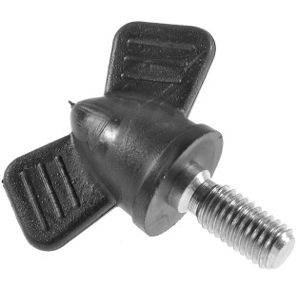 |  | 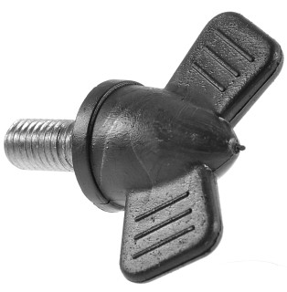 |  | 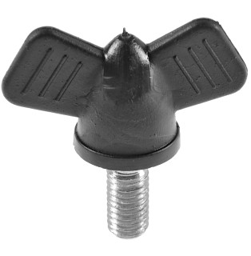 |  | 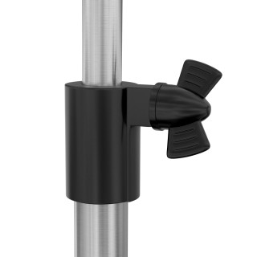
Артикул |  | Цвет |  | от 10000 | от 5000 | от 1000 | от 500 | от 100 | розница | Наличие на 28.07.2026
114111140N |  | черный |  | 67.20р. | 70.30р. | 74.40р. | 91.00р. | 104.50р. | 150.00р. | 4883
114111140B |  | белый |  | 80.64р. | 84.36р. | 89.28р. | 109.20р. | 125.40р. | 180.00р. | —
114111140G |  | серый |  | 80.64р. | 84.36р. | 89.28р. | 109.20р. | 125.40р. | 180.00р. | —
 | Все цены указаны в рублях и включают в себя НДС. Все цены указаны при условии 100% предоплаты и действительны в течение 5 дней. Все цены указаны при условии самовывоза продукции со склада в г. Элиста (для иногородних клиентов доставка до склада ТК в г. Элиста бесплатна). Все цены указаны за стандартный цвет для каждого вида изделия (изменение цвета на любой из предлагаемой палитры +20% к стоимости, изменение цвета на любой по системе RAL +50% к стоимости). О возможных сроках поставки заказного товара, необходимо уточнять заранее

